상품제안서
소프트 베이직 똑딱이 망토담요 | 상품코드: S20308

 |  |  |  |  |  |  | 02-713-8555 | www.synergygift.co.kr
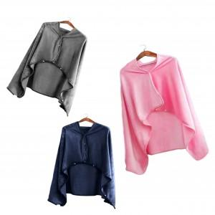

【상세/제작정보】 | <p>* 종이케이스(옵션) 고객센터문의</p>

【인쇄/포장옵션】 | 실크 / 포장불가능

【공급단가】 | 수량 | 100~ | 300~ | 500~ | 1,000~ | 3,000~
*VAT별도 | 단가 | 7,690원 | 7,410원 | 7,120원 | 6,840원 | 6,660원

【상품 URL】 | https://www.synergygift.co.kr:443/src/goods_detail.php?gdno=20308

